상품제안서
SM 친환경 2단자동+3단완자+3단수동 우산+140g타올 4P 세트(대) | 상품코드: S41246

 |  |  |  |  |  |  | 02-713-8555 | www.synergygift.co.kr
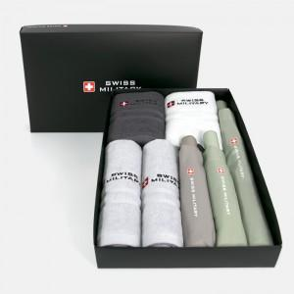

【상세/제작정보】 | <p><span style="font-size: 14pt;">※ 인쇄형태 옵션은 우산 3p기준 입니다.</span></p><p><span style="font-size: 14pt;">※ 타올인쇄 별도문의 바랍니다.</span></p>

【인쇄/포장옵션】 | 실크, 원단1도인쇄 / 포장지포장

【공급단가】 | 수량 | 50~ | 100~ | 500~ | 1,000~ | 3,000~
*VAT별도 | 단가 | 48,000원 | 45,300원 | 42,450원 | 41,630원 | 40,900원

【상품 URL】 | https://www.synergygift.co.kr:443/src/goods_detail.php?gdno=41246

